Hoja1
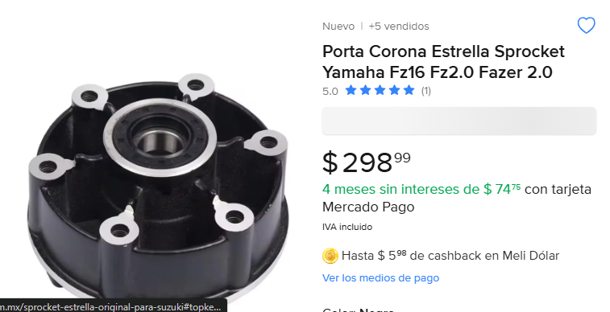
Costo | Cantidad | Impota | Llego bien? | Total
298 | 2 | 596 |  | 1496
 |  |  | SI LLEGO COMPLETO

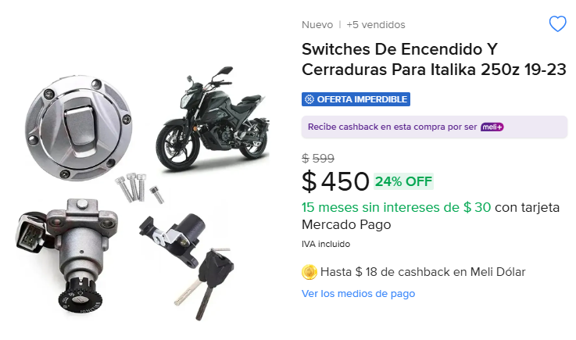
450 | 2 | 900

